LAYOUT
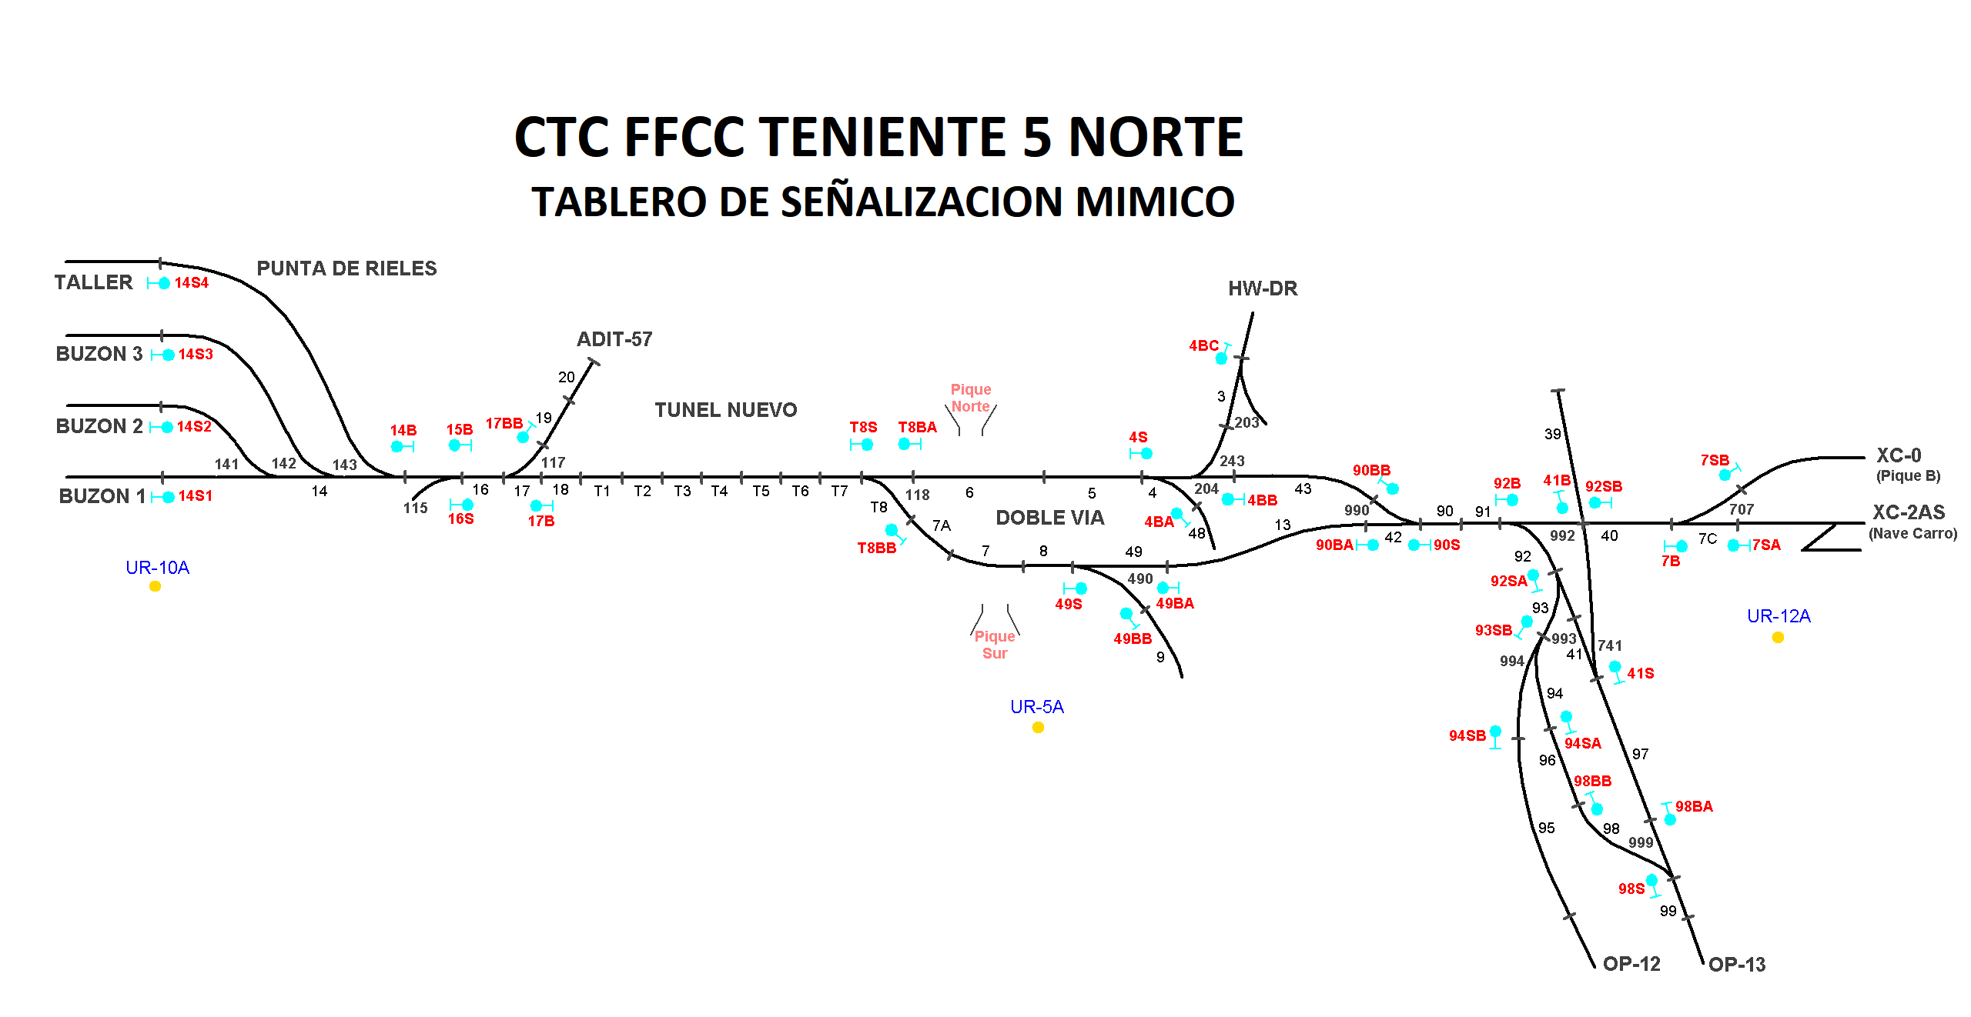

Rodrigo Lizama(B); Francisco Cornejo (B1)

Eduardo Ramos (A1), Rodrigo Lizama (B)

